使い方
アセスメント総括表（詳細版）の使い方

 | Ａ パソコンが使える場合
 |  | （但しエクセル２００７以後のバージョンのみカラースケールが使用可）
 | 1. 「アセスメント総括表」のシートをコピーする
 | 2. コピーした総括表に入力後、印刷
 | <手順> | ・ 入力シート名を適宜変更する
 |  | ・ 「市町村名」、「作成年月日」、「アセスメント実施年月日」、「作成者氏名」等を入力する
 |  | ・ 「避難所等の名称」を入力する
 |  | ・ 「避難者等の人数」、「(1)特に口腔衛生に配慮が必要な対象者」は数値を入力する
 |  | ・ 「(2)環境」～「その他の問題」はリストから選択する
 |  | （入力先のセルを左クリックするとリストボタンが現れるのでそれをクリックするとリストが表示される）
 |  | ・ 「避難者等の人数」～「その他の問題」は入力した値によって、自動的に書式が変更される
 |  | （下図およびシート「アセスメント総括表入力例」参照）
 |  | ・ 必要に応じて備考を入力
 |  | ・ 印刷設定済み。1ページは25行で、必要ページ数のみ印刷
 | 3. 新たに表を作成する場合には、再びシート「アセスメント総括表」をコピーして使用する

 | Ｂ パソコンが使えない場合
 | 1. あらかじめ印刷していたアセスメント総括表にデータ（数字、文字）を記入する
 | 2. 必要に応じて、データを色分けする

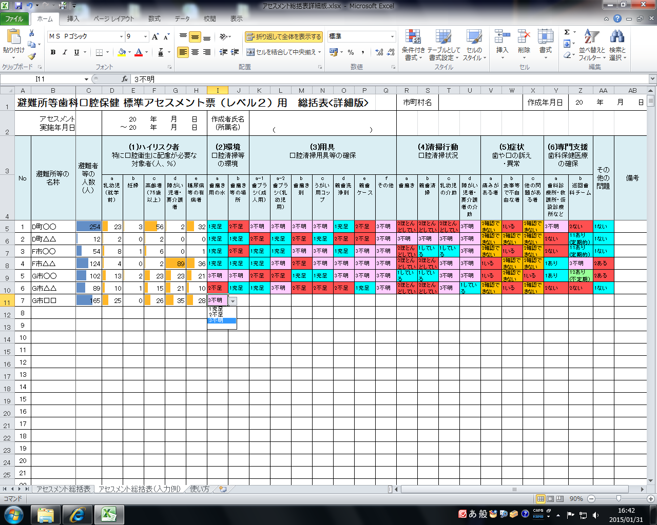

リストから選択して入力する

入力した値に応じて自動的に色付けされる

この範囲は入力規制ですので、削除、移動はしないで下さい

入力規制

a充分足りている | aしている |  | a概ねしている | aある | a1ある(定期的) | 1ない
bまあまあ足りている | bほとんどしていない |  | bまあまあしている | bない | a2ある(不定期) | 2ある
cやや足りない | c不明 |  | cあまりしていない | c不明 | bない
d補充が必要である |  |  | dほぼしていない |  | c不明
e不明 |  |  | e不明
x不要

